상품제안서
송월 아이스크림 타올 2매입 세트 NO.4 | 상품코드: S42496

 |  |  |  |  |  |  | 02-713-8555 | www.synergygift.co.kr
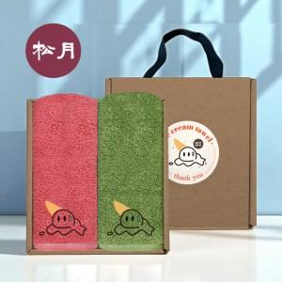

【상세/제작정보】 | <span style="font-size: 18.6667px;">※ 자수인쇄 디자인 난이도에 따라 인쇄비 편차 발생 됩니다.(기본 20자 이내기준)</span>

【인쇄/포장옵션】 | 실크, 자수 / 포장불가능

【공급단가】 | 수량 | 50~ | 100~ | 500~ | 1,000~ | 3,000~
*VAT별도 | 단가 | 13,770원 | 13,450원 | 12,910원 | 12,370원 | 12,150원

【상품 URL】 | https://www.synergygift.co.kr:443/src/goods_detail.php?gdno=42496

